表紙
Trinity 仕様書

更新履歴

 | 2020,11,24作成 v1

UI仕様
１．基本フロー

ﾀｲﾄﾙ画面
ｹﾞｰﾑ画面
ゲームオーバー
ゲームの終了

コンティニュー
ゲームクリア

次ステージ

２．画面遷移図

ﾀｲﾄﾙ画面
ゲーム画面
ゲームオーバー
ゲームの終了

コンティニュー

ゲームクリア
次ステージ

３．画面仕様
 | １）タイトル画面

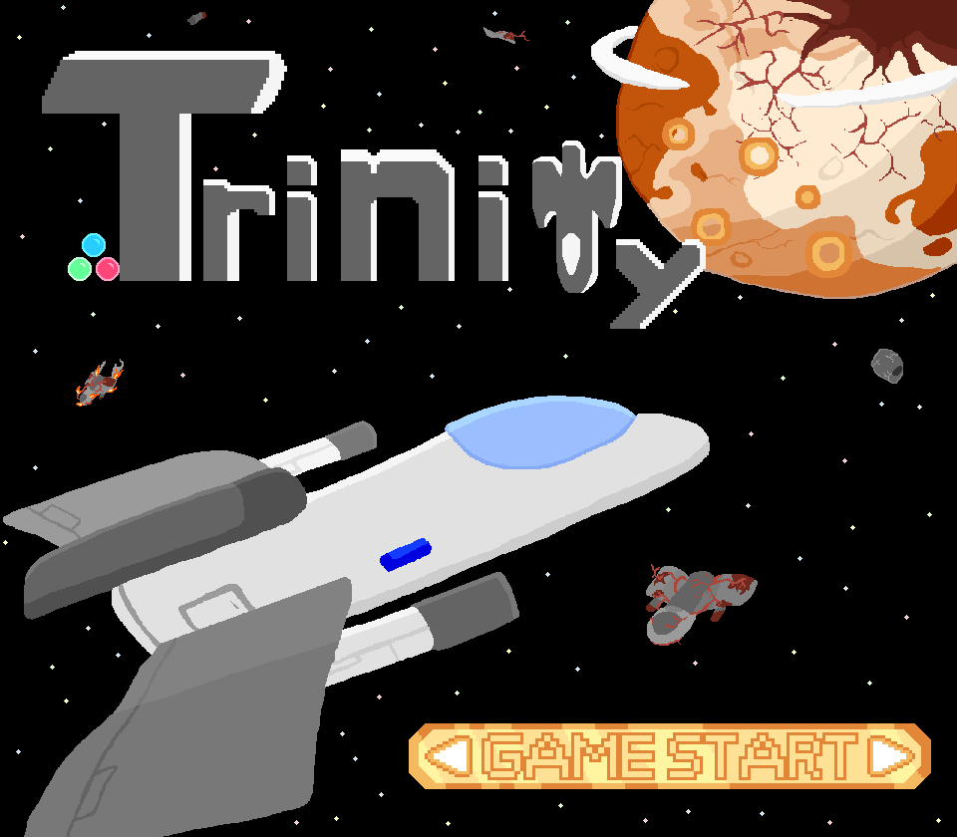
Spaceキーでゲーム開始のみ

 | ２）ゲーム画面

①
①
矢印キーで前後左右に移動
Zキーで弾の発射
①敵キャラ表示エリア
②自キャラ表示エリア

②

②

 | ３）ゲームオーバー画面(理想図)

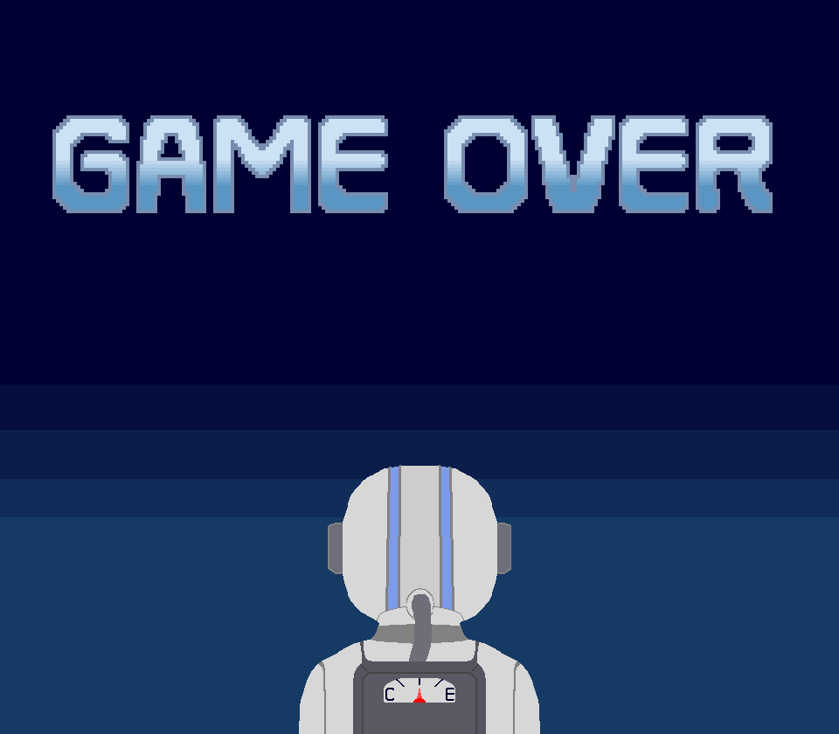
Space キーでコンティニュー

